Campos_IMPL_Observacao
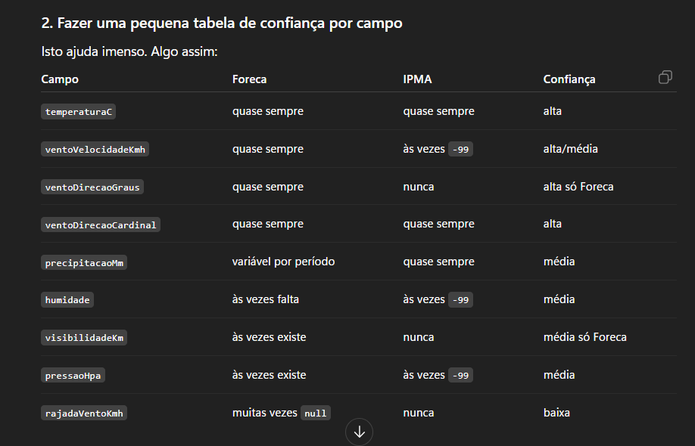
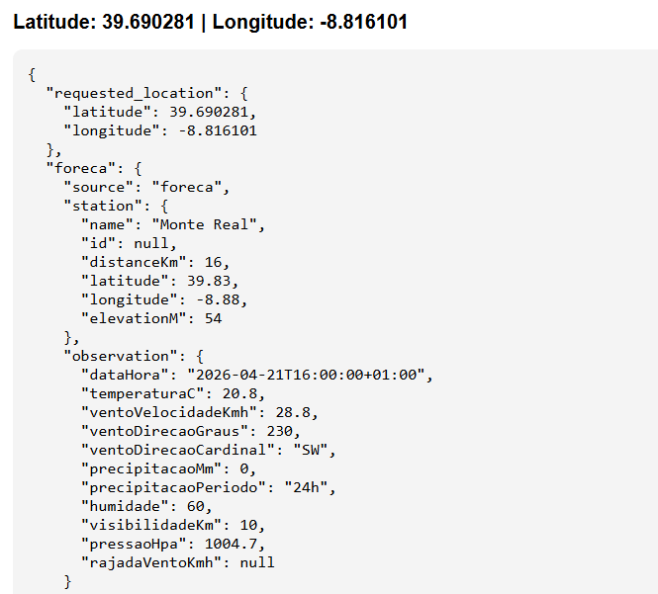
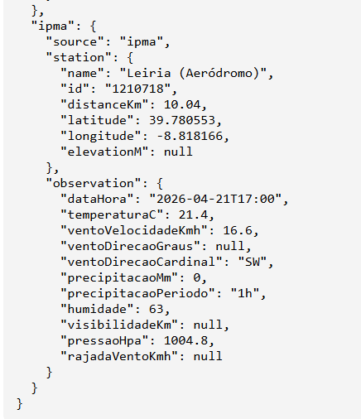
 |  |  |  |  |  |  | CAMPOS DE CADA API - observação (FORECA/IPMA)
Campos OBSERVAÇÃO |  |  |  |  |  |  | API FORECA | IPMA
NOSSA ESTRUTURA |  |  |  |  |  |  | station | idEstacao
source | meta | Station | Observation |  |  |  | distance | localEstacao
 | natureza_dado | name | dataHora |  |  |  | latitude | latitude
 | resolucao_temporal | id | temperaturaC |  |  |  | longitude | longitude
 | intervalo_atualizacao_hora | distanceKm | ventoVelocidadeKmh |  |  |  | elevation | timestamp da observação (YYYY-mm-ddThh:mi)
 |  | latitude | ventoDirecaoGraus |  |  |  | time | temperatura
 |  | longitude | ventoDirecaoCardinal |  |  |  | temperature | intensidadeVentoKM
 |  | elevationM | precipitacaoMm |  |  |  | windSpeed | idDireccVento
 |  |  | precipitacaoPeriodo |  |  |  | windDir | precAcumulada
 |  |  | humidade |  |  |  | windDirString | humidade
 |  |  | visibilidadeKm |  |  |  | pressure | pressao
 |  |  | pressaoHpa |  |  |  | relHumidity
 |  |  | rajadaVentoKmh |  |  |  | visibility
 |  |  |  |  |  |  | windGust
 |  |  |  |  |  |  | precipitation[].accum
 |  |  |  |  |  |  | precipitation[].period

 |  | NOSSO MODELO | Foreca | IPMA | Unidade | Notas | Regras Conversão
 |  | source | fixo "foreca" | fixo "ipma" | texto | origem da fonte | API | Campo | Regra
 |  | natureza_dado | Observação | Observação | texto |  | Foreca | station.distanceKm | Extrair o número de distance
 |  | resolucao_temporal | horaria | horaria | texto |  |  | observation.visibilidadeKm | visibility / 1000, pois devolve em metros e assim fica em km
 |  | intervalo_atualizacao_hora | null | null | horas |  |  | observation.precipitacaoMm | escolher accum com prioridade: 1h > 3h > 6h > 12h > 24h
 |  | station.name | station | localEstacao | texto | nome da estação |  | observation.precipitacaoPeriodo | período usado nessa escolha
 |  | station.id | / | idEstacao | texto | Obtido através do endpoint auxiliar de estações IPMA | IPMA | station.distanceKm | Calculado atavés da função haversine_km
 |  | station.distanceKm | distance | calculado através função | km | Foreca: extraído do texto distance IPMA: calculado por função haversine_km |  | observation.ventoDirecaoCardinal | conversão de idDireccVento
 |  | station.latitude | latitude | latitude estação | graus | direto |  | observation.precipitacaoPeriodo | "1h" fixo
 |  | station.longitude | longitude | longitude estação | graus | direto
 |  | station.elevationM | elevation | / | m | IPMA não devolve altitude neste endpoint, fica null | Campo fica null | Exemplo
 |  | observation.dataHora | time | timestamp | ISO 8601 | Data/hora da observação | API não devolve esse campo | IPMA -> observation.ventoDirecaoGraus = null
 |  | observation.temperaturaC | temperature | temperatura | °C | direto |  | IPMA -> observation.visibilidadeKm = null
 |  | observation.ventoVelocidadeKmh | windSpeed | intensidadeVentoKM | km/h | Por vezes IPMA devolve -99, vira null |  | IPMA -> observation.rajadaVentoKmh = null
 |  | observation.ventoDirecaoGraus | windDir | / | graus | IPMA não devolve direção do vento em graus neste endpoint, fica null |  | IPMA -> station.elevationM = null
 |  | observation.ventoDirecaoCardinal | windDirString | idDireccVento | texto | IPMA utiliza função de conversão |  | Foreca -> station.id = null
 |  | observation.precipitacaoMm | precipitation[].accum | precAcumulada | mm | Foreca usa prioridade 1h > 3h > 6h > 12h > 24h | API devolve o campo sem valor | Foreca -> se windGust vier vazio -> rajadaVentoKmh = null
 |  | observation.precipitacaoPeriodo | precipitation[].period | fixo "1h" | texto | IPMA usa sempre precipitação acumulada da última hora |  | Foreca -> se visibility não vier -> visibilidadeKm = null
 |  | observation.humidade | relHumidity | humidade | % | Caso IPMA devolva -99, vira null |  | Foreca -> se não houver precipitação disponível -> precipitacaoMm = null e precipitacaoPeriodo = null
 |  | observation.visibilidadeKm | visibility | / | km | Foreca divide por 1000 para ficar em km | API devolve valor inválido | IPMA -> -99 e -99.0 = null
 |  | observation.pressaoHpa | pressure | pressao | hPa | Caso IPMA devolva -99, vira null
 |  | observation.rajadaVentoKmh | windGust | / | km/h | IPMA não devolve rajadas de vento
 |  | ver cloudiness

